Лист1
Артикул | Фотография | Размер: | Наличие: | Цена | Скидка | ЦЕНА СО СКИДКОЙ
001 | 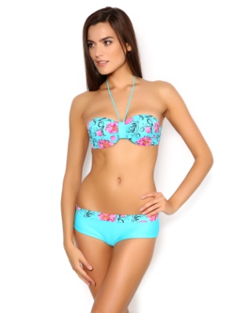 | S (42) | 8 | 950 | 30% | 665
 |  | M (44) |  | 950 | 30% | 665
002 | 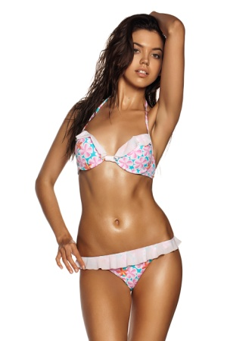 | L (46) | 4 | 900 | 30% | 630
 |  | XL (48) | 12 | 900 | 30% | 630
002b | 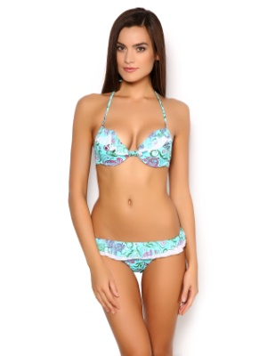 | L (46) | 1 | 900 | 30% | 630
 |  | XL (48) | 2 | 900 | 30% | 630
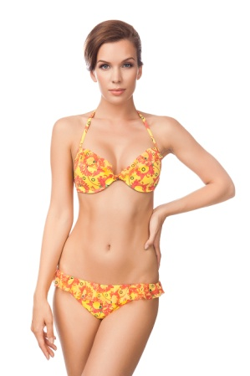
002a |  | S (42) | 10 | 900 | 30% | 630
 |  | M (44) | 7 | 900 | 30% | 630
 |  | L (46) | 13 | 900 | 30% | 630
 |  | XL (48) | 14 | 900 | 30% | 630
006 | 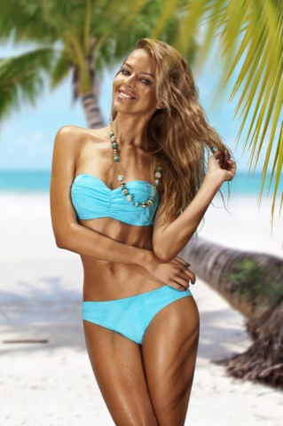 | XL (48) | 3 | 950 | 30% | 665
006a | 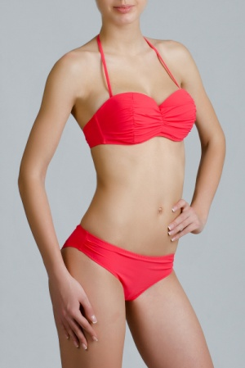 | S (42) | 3 | 950 | 30% | 665
 |  | L (46) | 3 | 950 | 30% | 665
 |  | XL (48) | 10 | 950 | 30% | 665
009 | 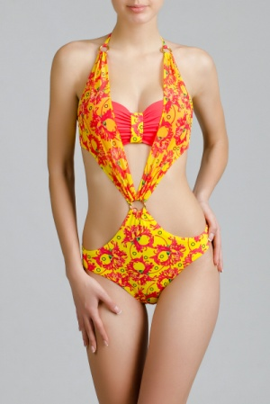 | S (42) | 4 | 1100 | 30% | 770
 |  | XL (48) | 7 | 1100 | 30% | 770
010a | 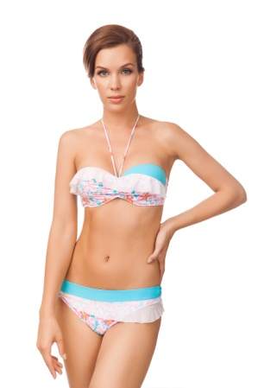 | S (42) | 11 | 980 | 30% | 686
 |  | M (44) | 5 | 980 | 30% | 686
 |  | L (46) | 14 | 980 | 30% | 686
 |  | XL (48) | 16 | 980 | 30% | 686
011 | 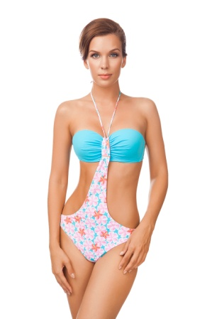 | S (42) | 5 | 1050 | 30% | 735
 |  | M (44) | 5 | 1050 | 30% | 735
 |  | L (46) | 9 | 1050 | 30% | 735
 |  | XL (48) | 20 | 1050 | 30% | 735
011b | 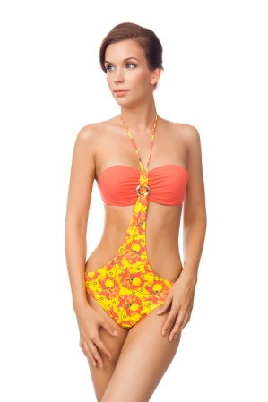 | S (42) | 4 | 1050 | 30% | 735
 |  | M (44) | 4 | 1050 | 30% | 735
 |  | L (46) | 5 | 1050 | 30% | 735
 |  | XL (48) | 13 | 1050 | 30% | 735
013a | 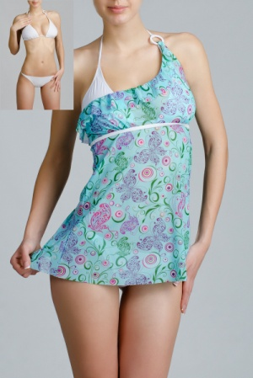 | S (42) | 7 | 900 | 30% | 630
 |  | M (44) | 7 | 900 | 30% | 630
 |  | L (46) | 14 | 900 | 30% | 630
014a | 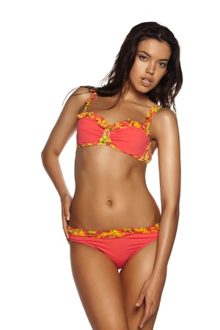 | S (42) | 2 | 1050 | 30% | 735
 |  | XL (48) | 3 | 1050 | 30% | 735
019 | 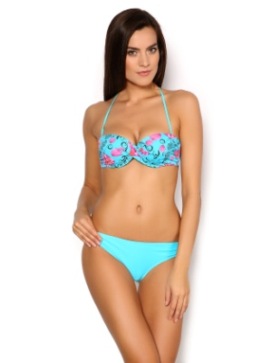 | L (46) | 6 | 800 | 30% | 560
020 | 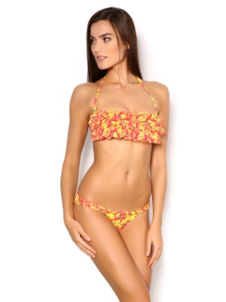 | S (42) |  | 720 | 30% | 504
 |  | M (44) | 4 | 720 | 30% | 504
 |  | L (46) | 11 | 720 | 30% | 504
020a | 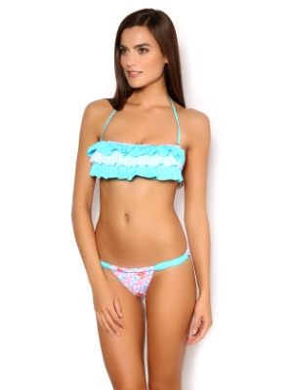 | M (44) | 1 | 720 | 30% | 504
 |  | L (46) |  | 720 | 30% | 504
020b | 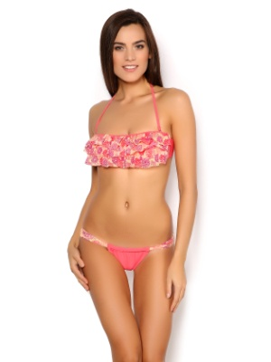 | S (42) | 1 | 720 | 30% | 504
 |  | L (46) | 3 | 720 | 30% | 504
021 | 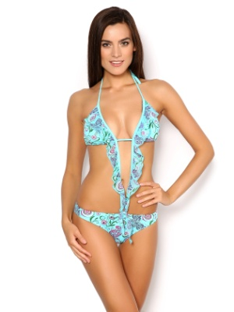 | S (42) | 1 | 700 | 30% | 490
 |  | M (44) | 4 | 700 | 30% | 490
 |  | L (46) | 1 | 700 | 30% | 490
021a | 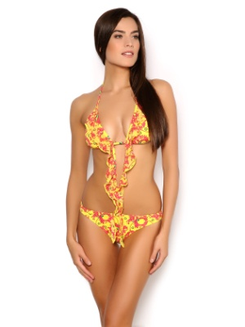 | L (46) | 1 | 700 | 30% | 490
021b | 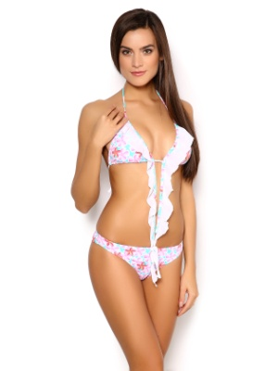 | S (42) | 11 | 700 | 30% | 490
 |  | M (44) | 1 | 700 | 30% | 490
 |  | L (46) | 12 | 700 | 30% | 490
023a | 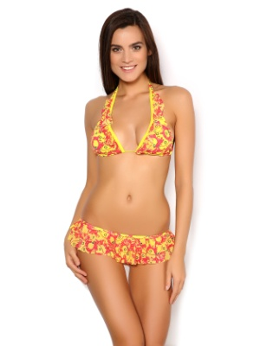 | S (42) | 3 | 700 | 30% | 490
 |  | M (44) | 4 | 700 | 30% | 490
 |  | L (46) | 2 | 700 | 30% | 490
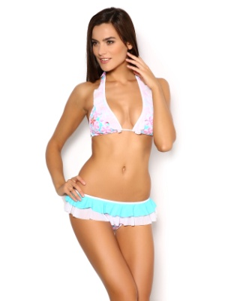
023b |  | S (42) |  | 700 | 30% | 490
 |  | M (44) |  | 700 | 30% | 490
 |  | L (46) | 1 | 700 | 30% | 490
024 | 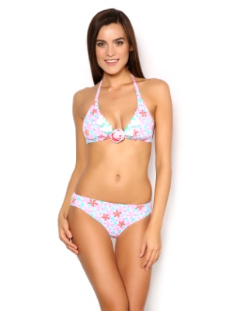 | S (42) | 10 | 840 | 30% | 588
 |  | M (44) | 5 | 840 | 30% | 588
 |  | L (46) | 9 | 840 | 30% | 588
024a | 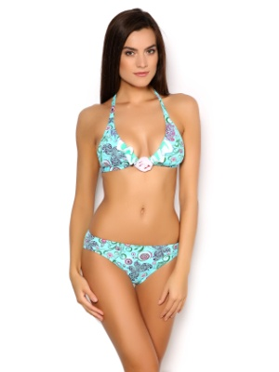 | S (42) | 5 | 840 | 30% | 588
 |  | M (44) | 2 | 840 | 30% | 588
 |  | L (46) |  | 840 | 30% | 588
024b | 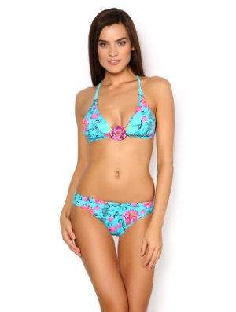 | S (42) | 3 | 840 | 30% | 588
 |  | M (44) | 3 | 840 | 30% | 588
 |  | L (46) |  | 840 | 30% | 588
01b | Туника | XL (48) | 1 | 650 | 30% | 455

